Sheet1
Swing, MySQL

Danh sách yêu cầu |  |  |  |  |  | TAI_KHOAN
1. Lập phiếu nhập sách | LOAI_NGUOI_DUNG |  |  |  |  | id: int (tu tang)
2. Lập hóa đơn bán sách | id: int |  |  |  |  | tenDangNhap: varchar
3. Tra cứu sách | tenLoai: varchar |  |  | THE_LOAI |  | matKhau: varchar
4. Lập phiếu thu tiền |  |  |  | id: int (tu tang) |  | loaiNguoiDung: int
5. Lập báo cáo tháng | 1: admin |  |  | tenTheLoai: varchar
6. Thay đổi quy định | 2: thu ngân
 | 3: thủ kho
Biểu mẫu 1: Phiếu nhập sách
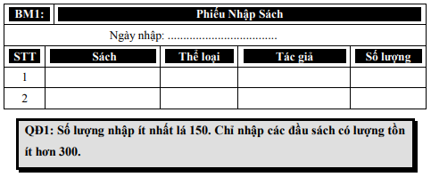
 |  |  | SACH |  |  | NHAP_SACH
 |  |  | id: int (tu tang) |  |  | id: int (tu tang)
 |  |  | tenSach: varchar |  |  | ngayNhap: datetime
 |  |  | theLoai: int |  |  | maSach: int
 |  |  | tacGia: varchar |  |  | soLuongTon: int
 |  |  | donGia: decimal |  |  | soLuongNhap: int
 |  |  | soLuong: int

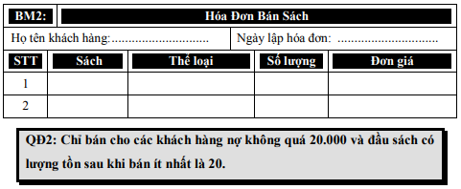
Biểu mẫu 2: Hóa đơn bán sách
 |  |  | KHACH_HANG
 |  |  | id: int (tu tang)
 |  |  | hoTen: varchar
 |  |  | diaChi: varchar
 |  |  | dienThoai: varchar
 |  |  | email: varchar
 |  |  | tienNo: decimal | luôn là tiền nợ mới nhất

 |  |  |  |  | HOA_DON
 |  |  |  |  | id: int (tu tang)
 |  |  |  |  | maHoaDon: varchar
 |  |  |  |  | maKhachHang: int
Biểu mẫu 3: Danh sách Sách |  |  |  |  | maSach: int
 |  |  |  |  | soLuong: int
 |  |  |  |  | ngayLap: datetime

Biểu mẫu 4: Phiếu thu tiền

 |  |  | THU_TIEN
 |  |  | id: int (tu tang)
 |  |  | maHoaDon: varchar
 |  |  | tienMua: decimal
 |  |  | tienThu: decimal
 |  |  | noCu: decimal | (tienNo = tienThu - (tienMua + noCu) |  |  | noCu sẽ lấy từ bảng khách hàng
 |  |  | ngayThu: datetime |  |  |  | sau khi nhập vào bảng THU_TIEN
 |  |  |  |  |  |  | sẽ cập nhật lại tiền nợ cho bảng KHACH_HANG
Biểu mẫu 5
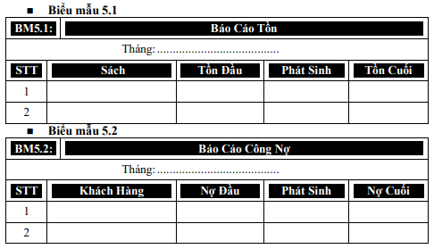

 |  | tính nợ công dựa vào bảng THU_TIEN

 |  | KHACH_HANG left join với THU_TIEN
 |  | nếu như ngayThu có giá trị null (~ tháng đó khách hàng ko mua sách)
 |  | thì nợ đầu, nợ cuối bằng nhau = tienNo trong bảng KHACH_HANG, phát sinh là 0
 |  | nếu như có thu được record thì record đầu tiên có ngày nhỏ nhất chính là nợ đầu
 |  | tiền nợ hiện tại trong bảng KHACH_HANG, chính là nợ cuối
 |  | phát sinh lấy 2 cái trừ nhau
Quy định 6
 |  |  | QUY_DINH
 |  |  | id: int (tu tang)
 |  |  | nhapToiThieu: int | 150
 |  |  | tonToiThieuNhap: int | 300
 |  |  | tienNoToiDa: decimal | 20k
 |  |  | tonToiThieuBan: int | 20
 |  |  | hieuLuc: bool | true or false ~ validflag

